Px de ref servicios
 | Renglón 1 | Renglón 2 | Renglón 3

Memoria | 8GB RAM | 4GB RAM | 3GB-4GB RAM

 | 128GB INTERNA o | 128 GB INTERNA EXP. | 32 GB INTERNA EXP. O
 | superior | O superior | superior

Cámara primaria | 20 MP/FLASH | 20MP/FLASH | 13MP/FLASH
 |  |  |  |  | Referencia 1 |  | Referencia 2 |  | Referencia 3 |  | Promedio
 |  |  | Renglón 3 | Samsung Galaxy A04 32GB | $ 35,999.00 | https://tienda.movistar.com.ar/samsung-galaxy-a04-32gb.html?aux_utm_campaign=AR_TERMINALES_COL-VENTAS-PMAX-B2C_22-05-12_DIS_VNT_101814&adgroupid=&keyword=&lid=58700007877122540&&ds_e_adid=&ds_e_matchtype=&ds_e_device=c&ds_e_network=x&ds_e_product_group_id=&ds_e_product_id=12754&ds_e_product_merchant_id=117738360&ds_e_product_country=AR&ds_e_product_language=es&ds_e_product_channel=online&ds_e_product_store_id=%7bproduct_store_id%7d&ds_url_v=2&gclid=CjwKCAiAkrWdBhBkEiwAZ9cdcAliB8mbbU0sZDnnno-hi5euqkJvEiplY88usxlmaKzLdmRUb_SKTxoCqaQQAvD_BwE&gclsrc=aw.ds | $ 39,999.00 | https://www.electronicamegatonesa.com/celular-samsung-sm-a045m-blanco-147401/p?utm_source=&utm_medium=&utm_campaign=&utm_term=&utm_content=&sc=1&gclid=Cj0KCQiAnsqdBhCGARIsAAyjYjRg2uUcrEOpbizz3qa2H3Z-F7hX-w-SeLXMzAWXkZxjKScYd3-WGOkaAouHEALw_wcB | $ 35,999.00 | https://www.fravega.com/p/celular-smartphone-samsung-galaxy-a04-3gb-32gb-50mpx-negro-990023426/?gclid=Cj0KCQiAnsqdBhCGARIsAAyjYjQ7dosM9NNWMUO2WPNo-5nBqQwEGGRn31eNMpzCUp9At2bruQCivtkaArYbEALw_wcB&gclsrc=aw.ds | $ 37,332.33
 |  |  | Renglón 3 | Celular TCL L7+ 32 GB Negro | $ 29,999.00 | https://www.fravega.com/p/celular-tcl-l7-32-gb-negro-781407/?gclid=CjwKCAiAkrWdBhBkEiwAZ9cdcMd2g5yyXQAOp5bp7TeKfeW4A_SoeOC4aKCVgiJouXYI3oMHITcsnxoC_MMQAvD_BwE&gclsrc=aw.ds | $ 32,990.00 | https://www.musimundo.com/telefonia/telefonos-celulares/celulares-liberados/celular-tcl-305i-negro/p/00639002?gclid=Cj0KCQiAnsqdBhCGARIsAAyjYjRbRfV_WDR5l4SEGkvnjDJy6-O0T7VimGK3dH77EHau7BDLiPFWqBQaAl11EALw_wcB | $ 26,999.00 | https://www.megatone.net/producto/celular-liberado-tcl-l7-negro-55-32-gb_KIT7056TCL/?gclid=Cj0KCQiAnsqdBhCGARIsAAyjYjTzWBtArGOL6SLxpqE6hGPTY875OZno20P7B3hU4ETMlv_GYdwrjLAaAsRsEALw_wcB | $ 29,996.00
 |  |  | Renglón 3 | CELULAR SAMSUNG A03S - SM-A037M AZUL | $ 49,990.00 | https://www.musimundo.com/telefonia/telefonos-celulares/celulares-liberados/celular-samsung-a03s-sm-a037m-azul/p/00417146?gclid=CjwKCAiAkrWdBhBkEiwAZ9cdcDoKdgkYzf7TysqKLWdcvnA6Lx0M9XfrxEATIsP6wsPoow0ZVo_ArhoC_NIQAvD_BwE | $ 47,999.00 | https://www.fravega.com/p/celular-samsung-galaxy-a03s-64gb-azul-781636/ | $ 53,999.00 | https://www.multipoint.com.ar:81/tienda/celulares-y-accesorios/celulares/galaxy-a/celular-libre-samsung-galaxy-a03s-644gb-azul | $ 50,662.67
 |  |  | Renglón 3 | CELULAR MOTOROLA MOTO E40 GRIS | $ 48,999.00 | https://www.musimundo.com/telefonia/telefonos-celulares/celulares-liberados/celular-motorola-moto-e40-gris/p/00456010?gclid=CjwKCAiAkrWdBhBkEiwAZ9cdcCLFi5tkSU_WRK8TkYoAM3w6W505qxH1QwOB2vHVXx4RbaGbz5rEFBoCBQUQAvD_BwE | $ 52,999.00 | https://www.motorola.com.ar/moto-e40/p?idsku=283 | $ 48,999.00 | https://www.fravega.com/p/celular-motorola-e40-64-gb-gris-781757/ | $ 50,332.33
 |  |  | Renglón 3 | GALAXY A03 32GB BLACK 4GB RAM SMA035MZKAAR - SAMSUNG | $ 39,999.00 | https://www.megatone.net/producto/samsung-galaxy-a03-32gb-black-4gb-ram-sma035mzkaar_MKT0206VIS/?gclid=CjwKCAiAkrWdBhBkEiwAZ9cdcLH-EuRWhsREpnmp7-qbjq2NECaLzOdxc79zdtjRTmvWtibih856zxoCH1wQAvD_BwE | $ 37,999.00 | https://tienda.movistar.com.ar/samsung-galaxy-a03-core.html?aux_utm_campaign=AR_TERMINALES_COL-VENTAS-PMAX-B2C_22-05-12_DIS_VNT_101814&adgroupid=&keyword=&lid=58700007877122540&&ds_e_adid=&ds_e_matchtype=&ds_e_device=c&ds_e_network=x&ds_e_product_group_id=&ds_e_product_id=11683&ds_e_product_merchant_id=117738360&ds_e_product_country=AR&ds_e_product_language=es&ds_e_product_channel=online&ds_e_product_store_id=%7bproduct_store_id%7d&ds_url_v=2&gclid=Cj0KCQiAnsqdBhCGARIsAAyjYjS2eoxO7vkku8To9FLj_HINSwSYDBhw3hCrt35J6-e8cwxPEu1LMB8aAgmBEALw_wcB&gclsrc=aw.ds | $ 37,999.00 | https://www.musimundo.com/telefonia/telefonos-celulares/celulares-liberados/celular-samsung-galaxy-a03-sm-a032m-negro-negro/p/00621015?gclid=Cj0KCQiAnsqdBhCGARIsAAyjYjQg9eCXdivI7vAJi8fk_B9XgpogqerZF5aa8XPbRNpP8CIs3QGLhykaAquUEALw_wcB | $ 38,665.67
 |  |  | Renglón 3 | Celular Noblex A50plus 32gb | $ 31,999.00 | https://www.jumbo.com.ar/celular-noblex-a50plus-32gb/p?idsku=379946&&bidkw=&dvc=c&h=https://clickserve.dartsearch.net/link/click&gclid=CjwKCAiAkrWdBhBkEiwAZ9cdcIVBElIbywbE8xt8AaE5lg7AMP222SAHScq8QTYDaOtru2VQ-Zz_3RoCWnkQAvD_BwE&gclsrc=aw.ds | $ 27,499.00 | https://www.musimundo.com/telefonia/telefonos-celulares/celulares-liberados/celular-noblex-a50-91a50plus-negro/p/00647006?gclid=Cj0KCQiAnsqdBhCGARIsAAyjYjTIpwLFz1YOUHQ3GFOOb3BZwiRIEytM6GPxPkDGArkbWxkCcMmkNAQaAg9sEALw_wcB | $ 24,999.00 | https://www.megatone.net/producto/celular-liberado-noblex-a50-negro-5-32-gb_KIT5005NOB/?gclid=Cj0KCQiAnsqdBhCGARIsAAyjYjQPyrV-mWK9z-fx3kiQnl-3P-gu4zdj2Iru6ZdrQE7WwkHbs5TiqZsaAoXjEALw_wcB | $ 28,165.67
 |  |  | Renglón 3 | Celular ZTE Blade A5 Plus 32GB Negro + Funda | $ 31,999.00 | https://www.fravega.com/p/celular-zte-blade-a5-plus-32gb-negro-funda-781852/?djazz_ref=781834&djazz_srv=related-by-visits&djazz_src=detailview&djazz_pos=1 | $ 31,999.00 | https://www.megatone.net/producto/celular-liberado-zte-blade-a5-plus-negro-6-32-gb_KIT5001ZTE/?gclid=Cj0KCQiAnsqdBhCGARIsAAyjYjSPND1qiY2YdJXKM4hB6H7r6leh89Y6JqgaQolXHYsaIcIFpA88LdoaAssaEALw_wcB | $ 27,049.00 | https://castillo.com.ar/tienda/celulares-y-tecnologia/celulares/celular-zte-blade-a5-plus-32-gb-negro-c-funda | $ 30,349.00
 |  |  | Renglón 3 | Samsung Galaxy A03 32 GB negro 4 GB RAM | $ 37,999.00 | https://www.musimundo.com/telefonia/telefonos-celulares/celulares-liberados/celular-samsung-galaxy-a03-sm-a032m-negro-negro/p/00621015?gclid=Cj0KCQiAnsqdBhCGARIsAAyjYjSLSLAhZfFaOmoFNsrKrWApBn1aAWPBG8IwKDG90-ovgOXF3zdPkIQaAiu2EALw_wcB | $ 39,999.00 | https://www.fravega.com/p/celular-samsung-galaxy-a03-32-gb-black-781856/ | $ 39,999.00 | https://www.multipoint.com.ar:81/tienda/celulares-y-accesorios/celulares/galaxy-a/celular-samsung-galaxy-a03-323gb-negro | $ 39,332.33
 |  |  |  | Galaxy S22 SM-S901E/128GB | $ 299,999.00 | https://www.musimundo.com/telefonia/telefonos-celulares/celulares-liberados/celular-samsung-s22-sm-s901e-negro/p/00510017?gclid=CjwKCAjwzuqgBhAcEiwAdj5dRpF251gSEXXL2VWE7C4e4doUZuaTCo9V0S9hY4SRaCmqRRwE7cQEQhoCajsQAvD_BwE | $ 299,999.00 | https://shop.samsung.com/ar/celular-galaxy-s22/p?idsku=132543&gclid=CjwKCAjwzuqgBhAcEiwAdj5dRuihJgmauOhDzTX2B46h5iI7gu9Tl3Lx6Nsu-l0x2lYZJt7BGXP7FBoCykIQAvD_BwE&gclsrc=aw.ds | $ 299,999.00 | https://www.electronicamegatonesa.com/celular-samsung-s22----sm-s901e-negro-145438/p?utm_source=&utm_medium=&utm_campaign=&utm_term=&utm_content=&sc=1&gclid=CjwKCAjwzuqgBhAcEiwAdj5dRiKNWonQd6G8CQyLESZIwICBdCq7u9tr5nDDIPnGn31aOtb-OXUHpBoCdWUQAvD_BwE | $ 299,999.00

 |  |  |  |  | Referencia 1 |  | Referencia 2 |  | Referencia 3 |  | Promedio
 |  |  | Renglón 2 | Motorola Moto G32 | $ 56,999.00 | https://tienda.movistar.com.ar/motorola-moto-g32.html | $ 65,999.00 | https://www.musimundo.com/telefonia/telefonos-celulares/celulares-liberados/celular-motorola-moto-g32-xt2235-1-gris/p/00636004?gclid=Cj0KCQiAnsqdBhCGARIsAAyjYjTmMIa_9AYWPl3s4FhyWqkwrAxAUsET5-Suw1v2TVLM5ZSouKJVK54aAtYEEALw_wcB | $ 78,999.00 | https://tienda.claro.com.ar/pdp/equipos/moto-g32-128gb?color=gris | $ 67,332.33
 |  |  | Renglón 2 | Motorola Moto G42 | $ 74,999.00 | https://tienda.movistar.com.ar/motorola-moto-g42.html | $ 75,999.00 | https://tienda.claro.com.ar/pdp/equipos/moto-g42-128gb?color=verde | $ 69,999.00 | https://www.motorola.com.ar/moto-g42/p?idsku=469 | $ 73,665.67
 |  |  | Renglón 2 | Samsung Galaxy A13 128GB | $ 55,999.00 | https://tienda.movistar.com.ar/samsung-galaxy-a13-128gb.html | $ 72,990.00 | https://www.musimundo.com/telefonia/telefonos-celulares/celulares-liberados/celular-samsung-galaxy-a13-sm-a135m-negro/p/00543006?gclid=Cj0KCQiAnsqdBhCGARIsAAyjYjQRcxmDBHLmoiaasUKFSi21fC3STSCtgOZwpzT9nwkUrPOgjjqH_QAaAj9XEALw_wcB | $ 72,999.00 | https://www.megatone.net/producto/samsung-galaxy-a13-128-gb-black-4-gb-ram-sma135mzkkar_MKT0216VIS/?gclid=Cj0KCQiAnsqdBhCGARIsAAyjYjQ0YN1oImLR31qXU8GDcjcVom9dYDMN0w6KTZn-w_B3cImkse03_FEaAp3JEALw_wcB | $ 67,329.33
 |  |  | Renglón 2 | Samsung Galaxy A22 5G | $ 72,999.00 | https://tienda.movistar.com.ar/samsung-galaxy-a22-5g.html | $ 80,999.00 | https://shop.samsung.com/ar/celular-galaxy-a22-5g/p?idsku=134732&srsltid=AYJSbAfH4Pzw6BCbV2YYJyniH55Q1D_JrZXPKZT2vxZ5e5qYnVhpaEP7QGw | $ 79,999.00 | https://www.gezatek.com.ar/tienda/celulares-y-accesorios/2898-celular-samsung-galaxy-a22-5g-128gb--4gb-ram--quad-camara-48mp--blanco--sm-a226brn.html | $ 77,999.00
 |  |  | Renglón 2 | Samsung Galaxy A23 | $ 88,999.00 | https://tienda.movistar.com.ar/samsung-galaxy-a23.html | $ 88,999.00 | https://www.musimundo.com/telefonia/telefonos-celulares/celulares-liberados/celular-samsung-a23-sm-a235m-blanco/p/00540011?gclid=Cj0KCQiAnsqdBhCGARIsAAyjYjQAl9bEWSrE8097NT5pCFiVUJsRjY1bpeuysDBkHb1MfEnlsgYPswkaAnt3EALw_wcB | $ 88,999.00 | https://www.megatone.net/producto/celular-liberado-samsung-a23-blanco-66-128gb_KIT2357SSG/?gclid=Cj0KCQiAnsqdBhCGARIsAAyjYjTwZ8TZvM-Gh_rLv9_K6xcOpKYazRixKQOo_Hg-OryY7fJVgLgPzswaApn0EALw_wcB | $ 88,999.00
 |  |  |  | BLACKVIEW BV6300 PRO (6GB RAM / 128GB Capacidad / 4380mAh) | $ 144,300.00 | https://www.mercadolibre.com.ar/blackview-bv6300-pro-dual-sim-128-gb-black-6-gb-ram/p/MLA17086599?matt_tool=98240300&matt_word=&matt_source=google&matt_campaign_id=19563379576&matt_ad_group_id=151985876864&matt_match_type=&matt_network=g&matt_device=c&matt_creative=644767238602&matt_keyword=&matt_ad_position=&matt_ad_type=pla&matt_merchant_id=710835605&matt_product_id=MLA17086599-product&matt_product_partition_id=1941470166858&matt_target_id=pla-1941470166858&gclid=CjwKCAjwq-WgBhBMEiwAzKSH6EtakAs01UVgn6Gtw6Yq7nxbZG6vfktM1vM-XmgIKFXPCCqfBpxCvhoC6foQAvD_BwE | $ 110,000.00 | https://celularesindustriales.com.ar/producto/blackview-bv6300-pro/ | $ 127,700.00 | https://articulo.mercadolibre.com.ar/MLA-1111279430-blackview-bv6300-pro-dual-sim-anti-golpes-128gb-_JM#position=6&search_layout=stack&type=item&tracking_id=cb323857-64b8-4e0c-b365-c62658b96650 | $ 127,333.33
 |  |  |  | Galaxy A23 SM-A235M/128GB | $ 104,999.00 | https://shop.samsung.com/ar/celular-galaxy-a23/p?idsku=135180&srsltid=Ad5pg_EU0ozTIa6aMjvGAdpEObcFQZnY8K6ZD6YocbAGVcW_QHChH_uIVmI | $ 101,999.00 | https://www.stylestore.com.ar/smartphone-samsung-sma235mzwearo/p?idsku=18397 | $ 104,999.00 | https://www.fravega.com/p/celular-samsung-galaxy-a23-lte-128gb-black-781677/ | $ 103,999.00

 |  |  |  |  | Referencia 1 |  | Referencia 2 |  | Referencia 3 |  | Promedio
 |  |  | Renglón 1 | Motorola Edge 30 Neo 5G | $ 109,999.00 | https://tienda.movistar.com.ar/motorola-edge-30-neo-5g.html | $ 119,999.00 | https://www.naldo.com.ar/GENERAL/TECNOLOGIA/Telefonia/Celulares/MOTOROLA-EDGE-30-NEO-PLATA-8-128GB-6-28%E2%80%9D/p/405968 | $ 129,999.00 | https://www.musimundo.com/telefonia/telefonos-celulares/celulares-liberados/celular-motorola-edge-30-xt2203-1-gris-gris/p/00559003?gclid=Cj0KCQiAnsqdBhCGARIsAAyjYjRqLhGysUBiitoF408xah18ddALXuUA3ge7bM6PaKdii0wXlPMcm3kaAgz6EALw_wcB | $ 119,999.00
 |  |  | Renglón 1 | Samsung Galaxy Z Flip 4 5G | $ 199,999.00 | https://tienda.movistar.com.ar/samsung-galaxy-z-flip-4-5g.html | $ 261,999.00 | https://tienda.claro.com.ar/pdp/equipos/samsung-galaxy-z-flip4-5g-128gb?color=gris | $ 261,999.00 | https://www.fravega.com/p/celular-samsung-z-flip4-128-gb-negro-782006/?gclid=Cj0KCQiAnsqdBhCGARIsAAyjYjSWUOkWxdYg7W9OQHZ_c6Ms-LXsz3ZmovnyKCzFG4jfZ1In4f1BvkcaAsKrEALw_wcB&gclsrc=aw.ds | $ 241,332.33
 |  |  | Renglón 1 | Samsung Galaxy Z Flip 4 5G 256Gb | $ 219,999.00 | https://tienda.movistar.com.ar/samsung-galaxy-z-flip-4-5g-256gb.html | $ 261,999.00 | https://tienda.claro.com.ar/pdp/equipos/samsung-galaxy-z-flip4-5g-256gb?color=celeste | $ 284,999.00 | https://www.cetrogar.com.ar/celular-samsung-zflip4-6-7-8-256gb-purpura.html | $ 255,665.67
 |  |  |  | Celular SAMSUNG Galaxy A04e SM-A042M/32GB | $ 48,999.00 | https://tienda.movistar.com.ar/samsung-galaxy-a04-32gb.html?aux_utm_campaign=AR_TERMINALES_COL-VENTAS-PMAX-B2C_22-05-12_DIS_VNT_101814&adgroupid=&keyword=&lid=58700007877122540&&ds_e_adid=&ds_e_matchtype=&ds_e_device=c&ds_e_network=x&ds_e_product_group_id=&ds_e_product_id=12754&ds_e_product_merchant_id=117738360&ds_e_product_country=AR&ds_e_product_language=es&ds_e_product_channel=online&ds_e_product_store_id=%7bproduct_store_id%7d&ds_url_v=2&gclid=CjwKCAiAkrWdBhBkEiwAZ9cdcAliB8mbbU0sZDnnno-hi5euqkJvEiplY88usxlmaKzLdmRUb_SKTxoCqaQQAvD_BwE&gclsrc=aw.ds | $ 51,999.00 | https://www.electronicamegatonesa.com/celular-samsung-sm-a045m-blanco-147401/p?utm_source=&utm_medium=&utm_campaign=&utm_term=&utm_content=&sc=1&gclid=Cj0KCQiAnsqdBhCGARIsAAyjYjRg2uUcrEOpbizz3qa2H3Z-F7hX-w-SeLXMzAWXkZxjKScYd3-WGOkaAouHEALw_wcB | $ 54,999.00 | https://www.cetrogar.com.ar/celular-samsung-a04-6-5-3-32gb-verde.html?ff=38&fp=22728 | $ 51,999.00
 |  |  |  | DOOGEE V10 5G (8GB Ram / 128GB / 8.500 mAh) | $ 133,750.00 | https://celularesindustriales.com.ar/producto/doogee-v10-8gb-256gb-8500mah/ |  |  |  |  | $ 133,750.00
 |  |  |  | DOOGEE S61 (6GB Ram / 64GB Capacidad / 5.180 mAh) | $ 90,000.00 | https://celularesindustriales.com.ar/producto/doogee-s61-6gb-64gb-5180mah/ |  |  |  |  | $ 90,000.00

 |  |  | MOVISTAR
Costo planes telefonía |  |  |  |  |  |  | Plan Empresas

https://ofertas.movistar.com.ar/ofertas/multiproducto/index.html?tab=planes-sin-equipo |  |  |  |  |  |  | https://www.movistarempresas.com.ar/multiplica-beneficios?gclid=CjwKCAjwzuqgBhAcEiwAdj5dRvaTDh7XgUZ7e6U6GsBtZf6eMS3CC9PzelW1EEPvWHheZh_AxIz_SxoCTxIQAvD_BwE&gclsrc=aw.ds

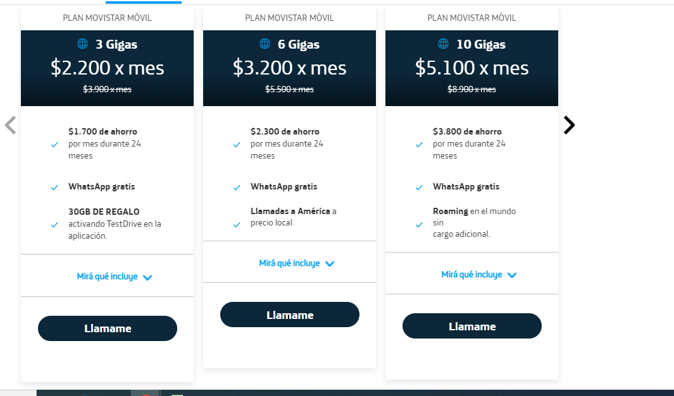
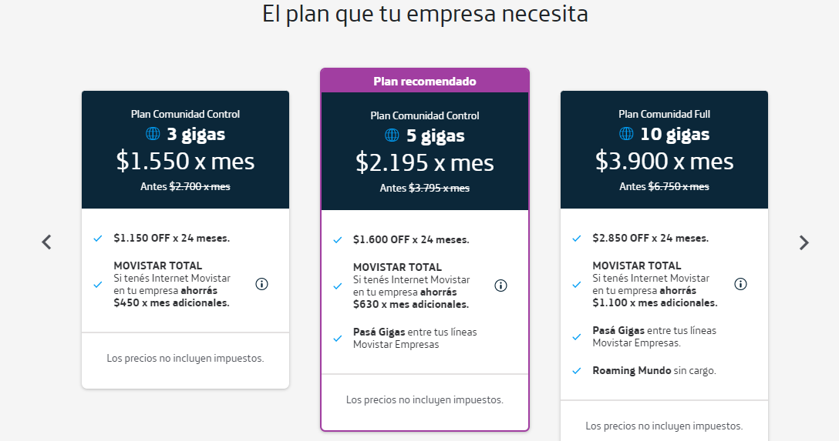

 |  |  | CLARO
https://www.claro.com.ar/personas/roaming?gclid=CjwKCAjwzuqgBhAcEiwAdj5dRpTyEsrr5FDqljjjpmPZ_AVZe5BsKWPXaAspzlMMaG-BiL9tJHpSUBoCKs4QAvD_BwE&gclsrc=aw.ds |  |  |  |  |  |  |  |  | https://www.claro.com.ar/empresas/planes-moviles

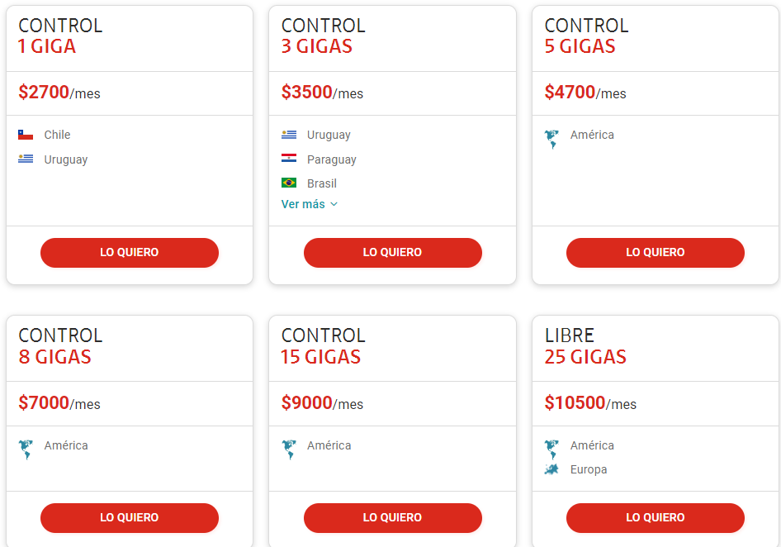
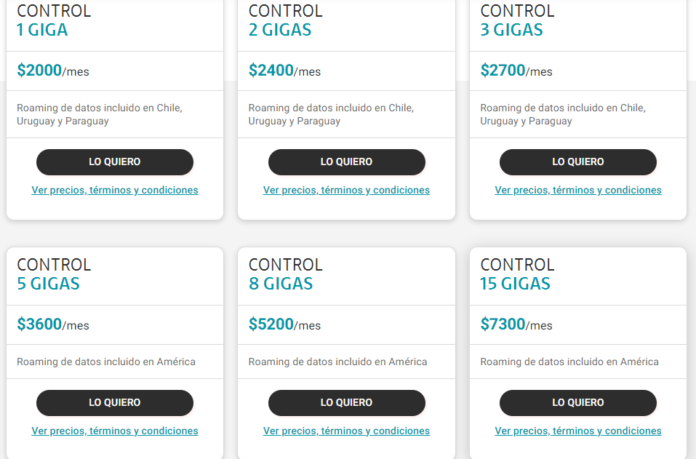

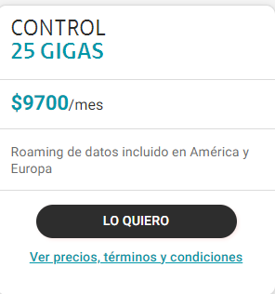

 |  |  | PERSONAL

https://www.personal.com.ar/planes-packs?icn=planes&ici=home_quicklinks

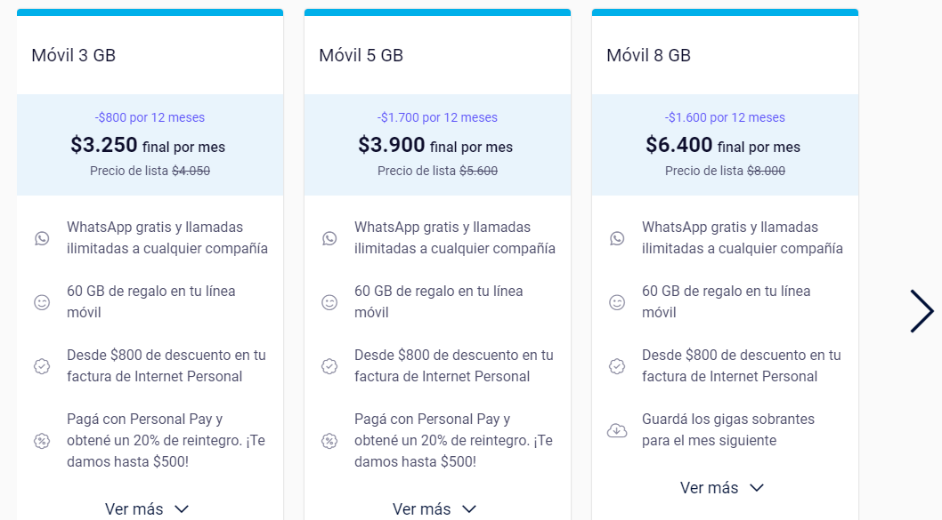
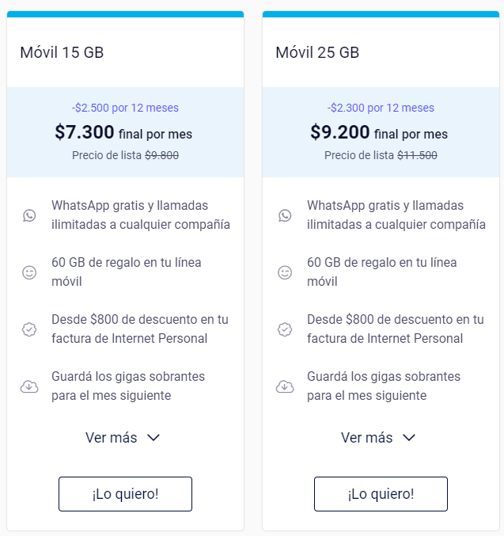

TELECOM

https://telecom.com.ar/pymes/productos/telecomunicaciones/planes-moviles

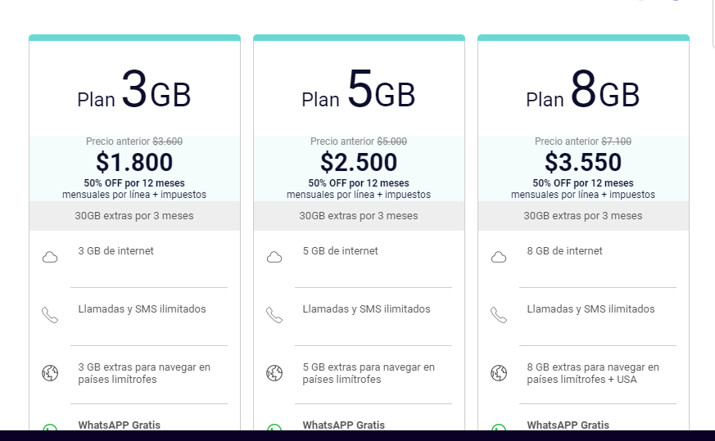

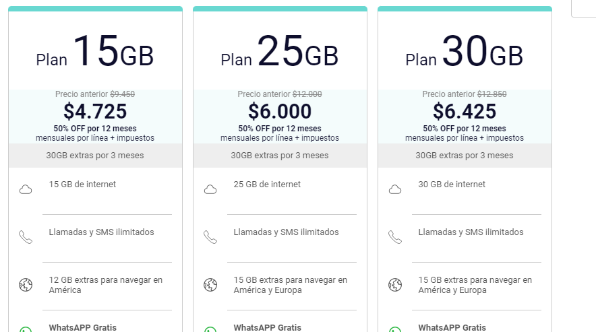

 |  |  | TUENTI

TWEENTI

https://www.tuenti.com.ar/recargar-combo-tuenti

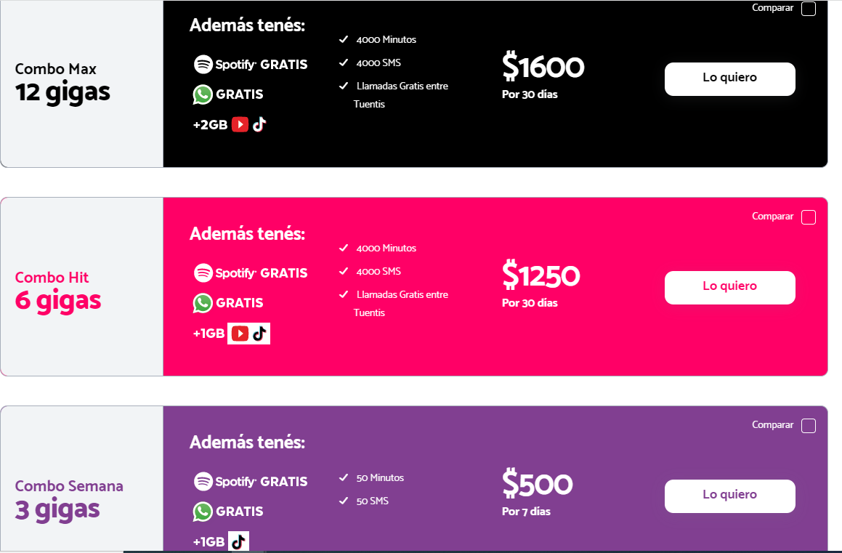

 | Roaming Movistar

 | https://www.movistarempresas.com.ar/tienda/roaming

 | ¿Cuánto cuesta un minuto de llamada en Movistar Argentina? | Hasta 12 cuotas sin interés y envío gratis. Incluye Movistar TV. Descuentos por contratar Internet + Planes móviles.

 | ...
 | Llamadas Nacionales.
 |  | TARIFA | FRACCIONAMIENTO
 | Minuto local / Minuto larga distancia nacional | $ 0,71+ IVA | Por Minuto

 | Roaming Claro

 | https://www.claro.com.ar/personas/roaming?gclid=Cj0KCQiA_bieBhDSARIsADU4zLeUqhgdz-sOA4QzqUlSGjXvjDrh0VszBXhORyATNty7ikaoXVhM54kaAvcxEALw_wcB&gclsrc=aw.ds

 | https://www.claro.com.ar/personas/planes-prepago-pospago/terminos-condiciones-prepago

 | Roaming Personal

 | https://www.personal.com.ar/roaming/precios

